ზამთრის ფორმები 2020-2021
 |  |  |  |  |  | ზომები
# | დასახელება | პოზიცია | რაოდ | აღწერა | ფოტომასალა | S | M | L | XL | 2XL | 3XL | 4XL | 5XL | ერთ ფასი | სულ ფასი | მოწოდების ვადა | საგარანტიო პერიოდი
1 | ქურთუკი მოკლე | მუშა-ზეინკალი, მძღოლი | 1641 | ქურთუკი მოკლე, აქვს სწორი სილუეტი, სამუშაო შესრულებულია ორ ფერში, ზედა ნაიწლზე დაკერებულია 3 სმ-იანი მანათობლები, მანათობელის ზედა ნაწილის ფერი - ცისფერი, დანარჩენი სრულად სერი. ზედა კალთის ორივე მხარეს დაკერებულია ზედნადები ჯიბეები რომელიც იკვრება სარქველით, ხოლო ქვედა კალთის ორივე მხარეს განთავსებულია დახრილი ჯიბეები. ზურგიც არის ორ ნაწილიანი, შეერთების ადგილზე დაკერებულია მანათობელი. სახელო ერთნაწილიანია, ბოლო დამუშავებულია 5სმ სიგრძის გარეზინებული მანჟეტით. სახელო შესრულებულია ერთ ფერში. ქურთუკი ბოლოვდება უკან გარეზინებული 5სმ-იანი მანჟეტით. საყელო დგარი, 8სმ სიგრძის. ქურთუკი იკვრება ფარული ტრაქტორი ელვა შესაკრავით, საყელოს ჩათვლით. მხრები საყელო და ელვა შესაკრავი გაფორმებულია 0,5 სმ სიგრძის გვირისტით. მკლავების მიკერება ორმაგი გვირისტით. საყელოზე დატანილია ჩასაკეცი კაპიშონი, რომელიც იკვრებაელვით. გამოკრულია მათბუნებელი, მთლიანი სიგრძე - თეძოზე. ფერი: სერი ცისფრით. გულის ჯიბეზე 8-10სმ-იანი და ზურგზე 27 სმ ზომის ლოგოს პრინტით - ფერი - თეთრი. შენიშნვა: ფოტოზე მოცემულია დიზაინის აღსაქმელად. ფერების განაწილება და დეტალური აღწერილობა მოცემულია ზემოთ. | 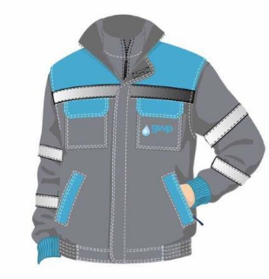 | 60 | 248 | 413 | 441 | 289 | 125 | 43 | 22 |  | 0
2 | შარვალი სქელი | მუშა-ზეინკალი | 1219 | მამაკაცის სამუშაო შარვალი სქელი სწორი, ჩაშვებული. წინა ნაწილზე ზედნადები ნაკეციანი ჯიბეები,. სამუხლის თავსა და ბოლოს გასწვრივ დაკერებულია 3სმ სიგრძის მანათობელი. შარვლის დაბოლოება რეგულირებადი ფხრიწებით. შარვალს უკანა მხარეს აქვს ორი ზედნადები ზომით (16+13). შარვლის ქამარი 4 სმ-იანია. ქამრის უკანა ნაწილი დამუშავებულია რეზინით. შარვალს აქვს 5 საქამრე, შარვალი იკვრება ელვა შესაკრავით, ერთი ღილით და ღილკილოთი. დატანილია ამრეკლები. დათბილური. სრულად ორმაგი ნაკერით. ფერი: სერი. | 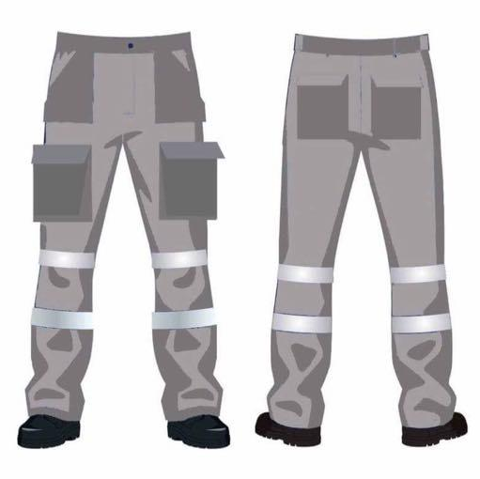 | 56 | 143 | 281 | 361 | 196 | 123 | 38 | 21 |  | 0
3 | მაისური გრძელმკლავიანი | მუშა-ზეინკალი, მძღოლი, შემდუღებელი, აღმრიცხველი | 3683 | მაისური გრძელი მკლავით - ფერი: სერი მელანჟე. მკერდზე 8-10სმ-იანი ლოგოს პრინტით - ფერი ცისფერი. საყელოს სარტყლის სიგანე 3 სმ შესრულებული ორმაგი ნაკერით. | 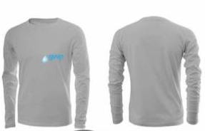 | 129 | 540 | 940 | 997 | 634 | 293 | 106 | 44 |  | 0
4 | ქურთუკი გრძელი | ინჟინერი, უფროსი ინჟინერი | 455 | ქურთუკი გრძელი, აქვს სწორი სილუეტი, სამუშაო შესრულებულია ორ ფერში, ზედა ნაიწლზე დაკერებულია 3 სმ_იანი მანათობლები, როგორც ზედა ასევე ქვედა კალთის ორივე მხარეს დაკერებულია ზედნადები ჯიბეები რომელიც იკვრება სარქველით, ქვედა ჯიბეებს გვერდიდან აქვს კიდევ დამატებით ჩაჭრილი ჯიბეები. ზურგიც არის ორ ნაწილიანი, შეერთების ადგილზე დაკერებულია მანათობელი. სახელო ერთნაწილიანია, ბოლო დამუშავებულია 5სმ სიგრძის გარეზინებული მანჟეტით. სახელო შესრულებულია ერთ ფერში. საყელო დგარი, 8სმ სიგრძის. ქურთუკი იკვრება ფარული ტრაქტორი ელვა შესაკრავით, საყელოს ჩათვლით. მხრები საყელო და ელვა შესაკრავი გაფორმებულია 0,5 სმ სიგრძის გვირისტით. საყელოზე დატანილია კაპიშონი რომელიც იკვრებაელვით და შუა ნაწილში არის ფხრიწით. მკლავების მიკერება ორმაგი გვირისტით. გამოკრულია მათბუნებელი, მთლიანი სიგრძე - თეძოს ქვემოთ. ფერი: ცისფერი სერით. გულის ჯიბეზე 8-10სმ-იანი და ზურგზე 27 სმ ზომის ლოგო პრინტით - ფერი თეთრი. | 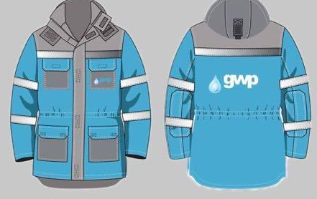 | 16 | 50 | 91 | 109 | 92 | 52 | 31 | 14 |  | 0
5 | ქურთუკი გრძელი | ბიზნეს ცენტრის მენეჯერი | 6 | ქურთუკი გრძელი, აქვს სწორი სილუეტი, სამუშაო შესრულებულია ორ ფერში, ზედა ნაიწლზე დაკერებულია 3 სმ_იანი მანათობლები, როგორც ზედა ასევე ქვედა კალთის ორივე მხარეს დაკერებულია ზედნადები ჯიბეები რომელიც იკვრება სარქველით, ქვედა ჯიბეებს გვერდიდან აქვს კიდევ დამატებით ჩაჭრილი ჯიბეები. ზურგიც არის ორ ნაწილიანი, შეერთების ადგილზე დაკერებულია მანათობელი. სახელო ერთნაწილიანია, ბოლო დამუშავებულია 5სმ სიგრძის გარეზინებული მანჟეტით. სახელო შესრულებულია ერთ ფერში. საყელო დგარი, 8სმ სიგრძის. ქურთუკი იკვრება ფარული ტრაქტორი ელვა შესაკრავით, საყელოს ჩათვლით. მხრები საყელო და ელვა შესაკრავი გაფორმებულია 0,5 სმ სიგრძის გვირისტით. საყელოზე დატანილია კაპიშონი რომელიც იკვრებაელვით და შუა ნაწილში არის რეგულირებადი ფხრიწით. მკლავების მიკერება ორმაგი გვირისტით. გამოკრულია მათბუნებელი, მთლიანი სიგრძე - თეძოს ქვემოთ. ფერი: ცისფერი ლურჯით. გულის ჯიბეზე 8-10სმ-იანი და ზურგზე 27 სმ ლოგო პრინტით - ფერი თეთრი. | 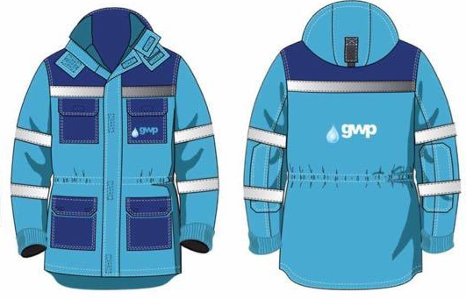 | 0 | 1 | 1 | 1 | 2 | 0 | 1 | 0 |  | 0
6 | ქურთუკი გრძელი | ზონის მენეჯერი | 32 | ქურთუკი გრძელი, აქვს სწორი სილუეტი, სამუშაო შესრულებულია ორ ფერში, ზედა ნაიწლზე დაკერებულია 3 სმ_იანი მანათობლები, როგორც ზედა ასევე ქვედა კალთის ორივე მხარეს დაკერებულია ზედნადები ჯიბეები რომელიც იკვრება სარქველით, ქვედა ჯიბეებს გვერდიდან აქვს კიდევ დამატებით ჩაჭრილი ჯიბეები. ზურგიც არის ორ ნაწილიანი, შეერთების ადგილზე დაკერებულია მანათობელი. სახელო ერთნაწილიანია, ბოლო დამუშავებულია 5სმ სიგრძის გარეზინებული მანჟეტით. სახელო შესრულებულია ერთ ფერში. საყელო დგარი, 8სმ სიგრძის. ქურთუკი იკვრება ფარული ტრაქტორი ელვა შესაკრავით, საყელოს ჩათვლით. მხრები საყელო და ელვა შესაკრავი გაფორმებულია 0,5 სმ სიგრძის გვირისტით. საყელოზე დატანილია კაპიშონი რომელიც იკვრება ელვითტ და შუა ნაწილში არის რეგულირებადი ფხრიწით. მკლავების მიკერება ორმაგი გვირისტით. გამოკრულია მათბუნებელი, მთლიანი სიგრძე - თეძოს ქვემოთ. ფერი: ლურჯი სერით. გულის ჯიბეზე 8-10სმ-იანი და ზურგზე 27 სმ ზომის ლოგოს პრინტით - ფერი თეთრი. | 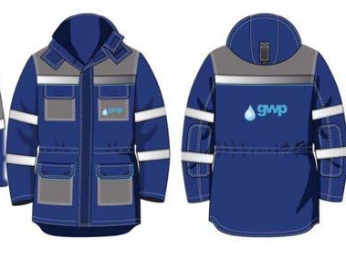 | 1 | 5 | 12 | 7 | 5 | 1 | 1 | 0 |  | 0
7 | ქურთუკი გრძელი | აღმრიცხველი | 147 | ქურთუკი გრძელი, აქვს სწორი სილუეტი, სამუშაო შესრულებულია ორ ფერში, ზედა ნაიწლზე დაკერებულია 3 სმ_იანი მანათობლები. ზურგიც არის ორ ნაწილიანი, შეერთების ადგილზე დაკერებულია მანათობელი. სახელო ერთნაწილიანია. ზედა ნაწილში მხრებზე აქვს ჩაკერებული მეორე ფერის ქსოვილი. მარცხენა მხარეს მკერდზე აქვს ჩაკერებული ჯიბე რომელიც იკვრება ელვით. ქვემოთ ორივე მხარეს აქვს ჩაჭრილი ჯიბეები. საყელო დგარი, 8სმ სიგრძის. ქურთუკი იკვრება ფარული ტრაქტორი ელვა შესაკრავით, საყელოს ჩათვლით. მხრები საყელო და ელვა შესაკრავი გაფორმებულია 0,5 სმ სიგრძის გვირისტით. საყელოზე დატანილია კაპიშონი რომელიც იკვრებაელვით და შუა ნაწილში არის რეგულირებადი ფხრიწით . მკლავების მიკრება ორმაგი გვირისტით. გამოკრულია მათბუნებელი, მთლიანი სიგრძე - თეძოს ქვემოთ. ფერი: ცისფერი ლურჯით. მკერდზე 8-10სმ-იანი და ზურგზე 27 სმ ზომის ლოგოს პრინტით - ფერი თეთრი. | 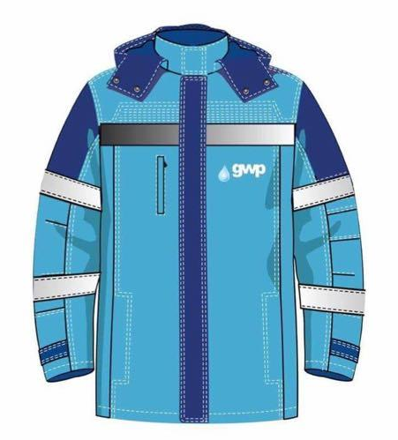 | 5 | 22 | 49 | 41 | 14 | 12 | 4 | 0 |  | 0
 |  |  |  |  |  |  |  |  |  |  |  |  |  |  | 0

